Folha1
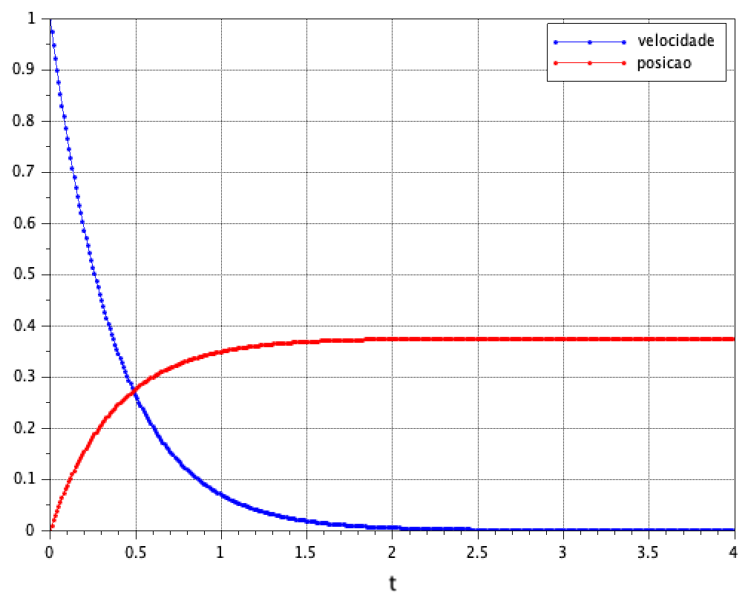
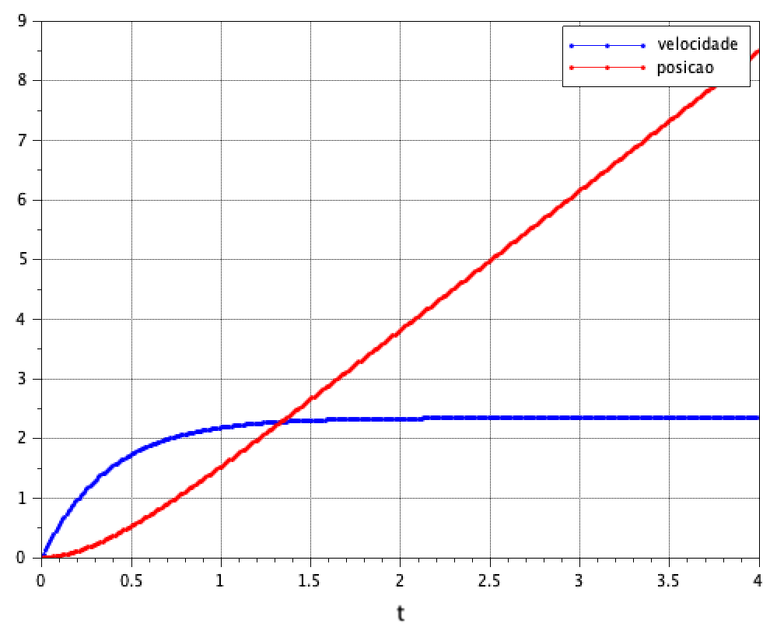
 |  |  |  |  | Simulação da Resposta Livre do Sistema |  | Simulação da Resposta Forçada do Sistema
 | Amostras da velocidade do motor |  | Amostras dos valores de resistência
 | 13.26 |  | 3.1
 | 13.5481 | Média (velocidade - Rad/s ) | 3.2
 | 13.535 | 13.4486 | 3.1 | km (N/A)
Corrente (A) | 13.61357 |  | 3.1 | 0.3259
0.52 | 13.54812 |  | 3.1
 | 13.2994 |  | 3
Tensão (V) | 13.5481 |  | 3.1 | B (N/(Rad/s))
5.74 | 13.5481 |  | 3.1 | 0.0126
 | 13.62666 |  | 3.1
 | 13.5874 |  | 3.2
 | 13.9539 |  |  | Resistência (ohms)
 | 13.823 |  |  | 2.6100
 | 13.7576
 | 13.7052
 | 13.75756 |  |  | mm
 | 13.45649 |  |  | 0.1695
 | 13.39103
 | 13.14233
 | 13.11615
 | 13.15542 |  |  |  |  | polos
 | 13.28632 |  |  |  |  | s1=0 e s2= -2,665
 | 13.20778
 | 13.2994
 | 13.3779
 | 13.3779
 | 13.3387
 | 13.3125
 | 13.37794
 | 13.3125
 | 13.19469

Folha2
Gráfico Real da posição e velocidade do motor em função de uma entrada em Step
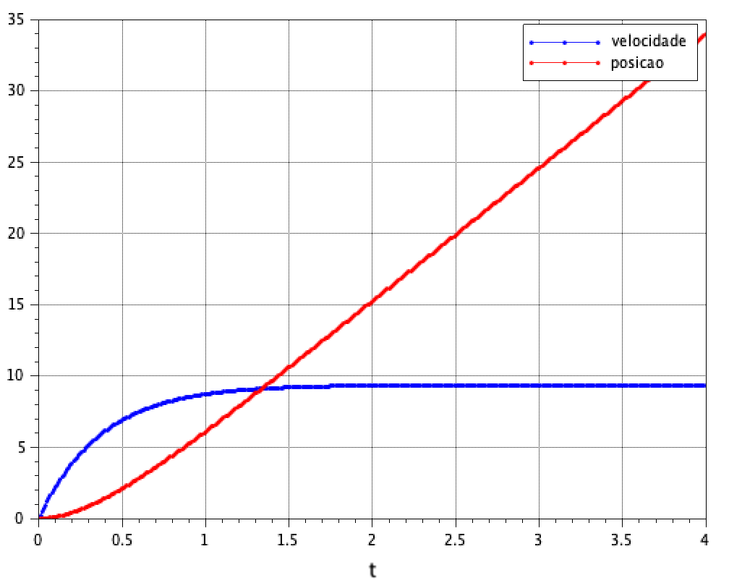
 |  |  | Simulação da Resposta Forçada do Sistema com Step de 4V
Tempo | Velocidade | Posição
0.00000 | 0.00000 | 0.00000
0.01000 | 0.04363 | 0.00655
0.02000 | 0.04363 | 0.00655
0.03000 | 0.17453 | 0.02618
0.04000 | 0.26180 | 0.03927
0.05000 | 0.30543 | 0.04582
0.06000 | 0.39270 | 0.05891
0.07000 | 0.56723 | 0.08509
0.08000 | 0.69813 | 0.10472
0.09000 | 0.87267 | 0.13090
0.10000 | 1.09083 | 0.16363
0.11000 | 1.30900 | 0.19635
0.12000 | 1.57080 | 0.23562
0.13000 | 1.87623 | 0.28143
0.14000 | 2.13803 | 0.32070
0.15000 | 2.39983 | 0.35997
0.16000 | 2.70526 | 0.41233
0.17000 | 3.01069 | 0.45815
0.18000 | 3.22886 | 0.51051
0.19000 | 3.49066 | 0.56287
0.20000 | 3.88336 | 0.62832
0.21000 | 4.18879 | 0.68722
0.22000 | 4.40696 | 0.74613
0.23000 | 4.62512 | 0.79849
0.24000 | 4.93056 | 0.87048
0.25000 | 5.23599 | 0.94902
0.26000 | 5.49779 | 1.02102
0.27000 | 5.75959 | 1.09956
0.28000 | 5.97775 | 1.17810
0.29000 | 6.19592 | 1.25009
0.30000 | 6.54498 | 1.34172
0.31000 | 6.80678 | 1.43335
0.32000 | 7.06858 | 1.51844
0.33000 | 7.28675 | 1.60352
0.34000 | 7.59218 | 1.70170
0.35000 | 7.67945 | 1.78024
0.36000 | 7.94125 | 1.87841
0.37000 | 8.24668 | 1.98313
0.38000 | 8.55211 | 2.08131
0.39000 | 8.63938 | 2.16639
0.40000 | 8.77028 | 2.26457
0.41000 | 8.81391 | 2.34311
0.42000 | 8.85755 | 2.42819
0.43000 | 8.98844 | 2.52636
0.44000 | 9.20661 | 2.63108
0.45000 | 9.33751 | 2.74235
0.46000 | 9.33751 | 2.83398
0.47000 | 9.55568 | 2.95179
0.48000 | 9.59931 | 3.04342
0.49000 | 9.51204 | 3.12850
0.50000 | 9.64294 | 3.22668
0.51000 | 9.64294 | 3.32485
0.52000 | 9.55568 | 3.41648
0.53000 | 9.73021 | 3.54084
0.54000 | 9.86111 | 3.64556
0.55000 | 9.73021 | 3.72410
0.56000 | 9.99201 | 3.84191
0.57000 | 10.03564 | 3.93354
0.58000 | 9.99201 | 4.02517
0.59000 | 9.86111 | 4.11025
0.60000 | 9.90474 | 4.22806
0.61000 | 10.07928 | 4.34587
0.62000 | 9.86111 | 4.43096
0.63000 | 9.86111 | 4.52259
0.64000 | 9.90474 | 4.61422
0.65000 | 9.94838 | 4.71894
0.66000 | 9.86111 | 4.80402
0.67000 | 9.99201 | 4.91528
0.68000 | 9.68658 | 4.99382
0.69000 | 9.59931 | 5.08545
0.70000 | 9.77384 | 5.19017
0.71000 | 9.64294 | 5.28835
0.72000 | 9.64294 | 5.37998
0.73000 | 9.59931 | 5.46506
0.74000 | 9.73021 | 5.56978
0.75000 | 9.59931 | 5.66796
0.76000 | 9.38114 | 5.75304
0.77000 | 9.46841 | 5.85122
0.78000 | 9.42478 | 5.93630
0.79000 | 9.38114 | 6.02139
0.80000 | 9.33751 | 6.11956
0.81000 | 9.46841 | 6.22428
0.82000 | 9.42478 | 6.32900
0.83000 | 9.59931 | 6.43372
0.84000 | 9.64294 | 6.53190
0.85000 | 9.64294 | 6.63661
0.86000 | 9.68657 | 6.74133
0.87000 | 9.64294 | 6.82642
0.88000 | 9.73021 | 6.92459
0.89000 | 9.68657 | 7.02277
0.90000 | 9.68657 | 7.12094
0.91000 | 9.73021 | 7.21257
0.92000 | 9.77384 | 7.31729
0.93000 | 9.90474 | 7.42201
0.94000 | 9.99200 | 7.52019
0.95000 | 9.99200 | 7.61836
0.96000 | 9.86111 | 7.70345
0.97000 | 9.81747 | 7.80162
0.98000 | 9.73021 | 7.89325
0.99000 | 9.81747 | 8.00452
1.00000 | 9.81747 | 8.10924
1.01000 | 9.86111 | 8.22050
1.02000 | 9.99201 | 8.32522
1.03000 | 10.07927 | 8.43649
1.04000 | 10.12291 | 8.54121
1.05000 | 10.07927 | 8.63284
1.06000 | 10.16654 | 8.73756
1.07000 | 10.16654 | 8.84228
1.08000 | 10.03564 | 8.92736
1.09000 | 10.12291 | 9.03863
1.10000 | 10.21018 | 9.14989
1.11000 | 10.34107 | 9.25461
1.12000 | 10.42834 | 9.36588
1.13000 | 10.51561 | 9.47060
1.14000 | 10.47197 | 9.57532
1.15000 | 10.55924 | 9.69313
1.16000 | 10.51561 | 9.79785
1.17000 | 10.60287 | 9.91566
1.18000 | 10.64651 | 10.03347
1.19000 | 10.64651 | 10.13819
1.20000 | 10.73377 | 10.24291
1.21000 | 10.69014 | 10.34108
1.22000 | 10.69014 | 10.44580
1.23000 | 10.69014 | 10.53089
1.24000 | 10.64650 | 10.63561
1.25000 | 10.60287 | 10.74033
1.26000 | 10.64650 | 10.85159
1.27000 | 10.60287 | 10.95631
1.28000 | 10.60287 | 11.06103
1.29000 | 10.55924 | 11.15921
1.30000 | 10.47197 | 11.26393
1.31000 | 10.51561 | 11.37519
1.32000 | 10.42834 | 11.47991
1.33000 | 10.42834 | 11.59772
1.34000 | 10.42834 | 11.70244
1.35000 | 10.38471 | 11.80062
1.36000 | 10.38471 | 11.89879
1.37000 | 10.42834 | 12.01006
1.38000 | 10.60287 | 12.12132
1.39000 | 10.60287 | 12.22604
1.40000 | 10.51561 | 12.31767
1.41000 | 10.47197 | 12.42239
1.42000 | 10.51561 | 12.53366
1.43000 | 10.47197 | 12.63183
1.44000 | 10.42834 | 12.72346
1.45000 | 10.34107 | 12.81509
1.46000 | 10.34107 | 12.92636
1.47000 | 10.21018 | 13.01144
1.48000 | 10.21018 | 13.12925
1.49000 | 10.29744 | 13.24706
1.50000 | 10.34108 | 13.35178
1.51000 | 10.47197 | 13.46959
1.52000 | 10.42834 | 13.57431
1.53000 | 10.38471 | 13.67903
1.54000 | 10.29744 | 13.77066
1.55000 | 10.42834 | 13.88193
1.56000 | 10.29744 | 13.96701
1.57000 | 10.34108 | 14.08482
1.58000 | 10.34108 | 14.18300
1.59000 | 10.38471 | 14.28117
1.60000 | 10.47197 | 14.38589
1.61000 | 10.42834 | 14.49061
1.62000 | 10.55924 | 14.59533
1.63000 | 10.69014 | 14.73278
1.64000 | 10.64650 | 14.84404
1.65000 | 10.55924 | 14.93567
1.66000 | 10.47197 | 15.04039
1.67000 | 10.42834 | 15.13857
1.68000 | 10.55924 | 15.26292
1.69000 | 10.64650 | 15.36764
1.70000 | 10.69014 | 15.48545
1.71000 | 10.69014 | 15.57053
1.72000 | 10.73377 | 15.69489
1.73000 | 10.73377 | 15.79306
1.74000 | 10.69014 | 15.88469
1.75000 | 10.69014 | 15.98941
1.76000 | 10.69014 | 16.09413
1.77000 | 10.55924 | 16.17922
1.78000 | 10.29744 | 16.27739
1.79000 | 10.16654 | 16.36902
1.80000 | 10.16654 | 16.46065
1.81000 | 10.25381 | 16.57846
1.82000 | 10.29744 | 16.68318
1.83000 | 10.25381 | 16.80099
1.84000 | 10.21017 | 16.89916
1.85000 | 10.07927 | 16.99734
1.86000 | 10.07927 | 17.08242
1.87000 | 9.90474 | 17.18060
1.88000 | 9.90474 | 17.27877
1.89000 | 9.99201 | 17.38349
1.90000 | 9.99201 | 17.48821
1.91000 | 9.86111 | 17.57330
1.92000 | 10.03564 | 17.68456
1.93000 | 10.16654 | 17.80237
1.94000 | 10.16654 | 17.89400
1.95000 | 10.25381 | 17.99872
1.96000 | 10.03564 | 18.08381
1.97000 | 10.12291 | 18.20161
1.98000 | 10.03564 | 18.30633
1.99000 | 10.16654 | 18.42414
2.00000 | 10.07927 | 18.50923
2.01000 | 10.07927 | 18.50923
2.02000 | 10.21017 | 18.61395
2.03000 | 10.29744 | 18.72521
2.04000 | 10.21018 | 18.81030
2.05000 | 10.21018 | 18.91502
2.06000 | 10.25381 | 19.02628
2.07000 | 10.42834 | 19.13755
2.08000 | 10.34108 | 19.23572
2.09000 | 10.29744 | 19.34699
2.10000 | 10.47197 | 19.46480
2.11000 | 10.51561 | 19.57606
2.12000 | 10.69014 | 19.68733
2.13000 | 10.55924 | 19.78550
2.14000 | 10.55924 | 19.89022
2.15000 | 10.64651 | 20.02112
2.16000 | 10.77741 | 20.12584
2.17000 | 10.73377 | 20.22401
2.18000 | 10.69014 | 20.32873
2.19000 | 10.82104 | 20.43345
2.20000 | 10.77741 | 20.53163
2.21000 | 10.64651 | 20.62326
2.22000 | 10.64651 | 20.73452
2.23000 | 10.64651 | 20.83270
2.24000 | 10.60287 | 20.93742
2.25000 | 10.47197 | 21.03559
2.26000 | 10.47197 | 21.14686
2.27000 | 10.38471 | 21.24503
2.28000 | 10.38471 | 21.34321
2.29000 | 10.42834 | 21.45447
2.30000 | 10.38471 | 21.57883
2.31000 | 10.38471 | 21.68355
2.32000 | 10.38471 | 21.78172
2.33000 | 10.34107 | 21.87990
2.34000 | 10.34107 | 21.98462
2.35000 | 10.42834 | 22.09588
2.36000 | 10.47197 | 22.19406
2.37000 | 10.55924 | 22.31841
2.38000 | 10.60287 | 22.42313
2.39000 | 10.55924 | 22.52131
2.40000 | 10.60287 | 22.62602
2.41000 | 10.42834 | 22.71111
2.42000 | 10.47197 | 22.81583
2.43000 | 10.47197 | 22.91400
2.44000 | 10.42834 | 23.01872
2.45000 | 10.25380 | 23.11690
2.46000 | 10.21017 | 23.21507
2.47000 | 10.25380 | 23.31979
2.48000 | 10.25380 | 23.41797
2.49000 | 10.21017 | 23.51614
2.50000 | 10.21017 | 23.62741
2.51000 | 10.25380 | 23.73213
2.52000 | 10.12291 | 23.83685
2.53000 | 10.07927 | 23.93502
2.54000 | 10.16654 | 24.04629
2.55000 | 10.21017 | 24.15755
2.56000 | 10.42834 | 24.27536
2.57000 | 10.47197 | 24.38663
2.58000 | 10.55924 | 24.49789
2.59000 | 10.64651 | 24.61570
2.60000 | 10.73377 | 24.72697
2.61000 | 10.77741 | 24.83168
2.62000 | 10.69014 | 24.92331
2.63000 | 10.77741 | 25.03458
2.64000 | 10.73378 | 25.12621
2.65000 | 10.64651 | 25.22438
2.66000 | 10.60288 | 25.32256
2.67000 | 10.60288 | 25.42728
2.68000 | 10.77741 | 25.55163
2.69000 | 10.77741 | 25.66290
2.70000 | 10.60288 | 25.74798
2.71000 | 10.51561 | 25.85270
2.72000 | 10.51561 | 25.96397
2.73000 | 10.51561 | 26.07523
2.74000 | 10.42834 | 26.17995
2.75000 | 10.25381 | 26.26504
2.76000 | 10.29744 | 26.37630
2.77000 | 10.34108 | 26.47448
2.78000 | 10.42834 | 26.59883
2.79000 | 10.34108 | 26.67737
2.80000 | 10.34108 | 26.77555
2.81000 | 10.42834 | 26.88681
2.82000 | 10.42834 | 26.99153
2.83000 | 10.34108 | 27.10280
2.84000 | 10.25381 | 27.20097
2.85000 | 10.34107 | 27.29915
2.86000 | 10.34108 | 27.40386
2.87000 | 10.42834 | 27.52822
2.88000 | 10.34107 | 27.62639
2.89000 | 10.38471 | 27.73766
2.90000 | 10.55924 | 27.84893
2.91000 | 10.47197 | 27.94710
2.92000 | 10.47197 | 28.04528
2.93000 | 10.55924 | 28.18272
2.94000 | 10.69014 | 28.28090
2.95000 | 10.64651 | 28.37252
2.96000 | 10.60287 | 28.47724
2.97000 | 10.64651 | 28.58851
2.98000 | 10.64651 | 28.69977
2.99000 | 10.60287 | 28.79140
3.00000 | 10.69014 | 28.90267
3.01000 | 10.69014 | 29.00739
3.02000 | 10.51561 | 29.10556
3.03000 | 10.60287 | 29.21683
3.04000 | 10.55924 | 29.32155
3.05000 | 10.47197 | 29.41972
3.06000 | 10.55924 | 29.53099
3.07000 | 10.55924 | 29.62916
3.08000 | 10.34107 | 29.73388
3.09000 | 10.34107 | 29.83206
3.10000 | 10.51561 | 29.94987
3.11000 | 10.47197 | 30.04804
3.12000 | 10.60287 | 30.17894
3.13000 | 10.60287 | 30.29021
3.14000 | 10.60287 | 30.38183
3.15000 | 10.73377 | 30.51273
3.16000 | 10.69014 | 30.61091
3.17000 | 10.55924 | 30.68945
3.18000 | 10.51561 | 30.79417
3.19000 | 10.51561 | 30.89889
3.20000 | 10.51561 | 30.99706
3.21000 | 10.51561 | 31.10833
3.22000 | 10.51561 | 31.20650
3.23000 | 10.51561 | 31.31122
3.24000 | 10.55924 | 31.41594
3.25000 | 10.51561 | 31.52721
3.26000 | 10.64651 | 31.64501
3.27000 | 10.42834 | 31.74319
3.28000 | 10.34107 | 31.84136
3.29000 | 10.42834 | 31.94608
3.30000 | 10.25381 | 32.05080
3.31000 | 10.25381 | 32.14898
3.32000 | 10.42834 | 32.25370
3.33000 | 10.51561 | 32.37151
3.34000 | 10.47197 | 32.46969
3.35000 | 10.47197 | 32.56786
3.36000 | 10.34107 | 32.65949
3.37000 | 10.42834 | 32.77075
3.38000 | 10.47197 | 32.88202
3.39000 | 10.51561 | 32.99328
3.40000 | 10.47197 | 33.09800
3.41000 | 10.42834 | 33.20926
3.42000 | 10.51561 | 33.32053
3.43000 | 10.55924 | 33.42525
3.44000 | 10.47197 | 33.51688
3.45000 | 10.55924 | 33.63469
3.46000 | 10.55924 | 33.73286
3.47000 | 10.73377 | 33.86376
3.48000 | 10.64651 | 33.96848
3.49000 | 10.69014 | 34.07320
3.50000 | 10.69014 | 34.17138
3.51000 | 10.69014 | 34.26301
3.52000 | 10.73377 | 34.38082
3.53000 | 10.69014 | 34.48554
3.54000 | 10.73377 | 34.60335
3.55000 | 10.69014 | 34.70152
3.56000 | 10.55924 | 34.79315
3.57000 | 10.55924 | 34.90442
3.58000 | 10.64651 | 35.02222
3.59000 | 10.73377 | 35.12695
3.60000 | 10.69014 | 35.23821
3.61000 | 10.73377 | 35.34293
3.62000 | 10.55924 | 35.44765
3.63000 | 10.55924 | 35.55237
3.64000 | 10.60287 | 35.66364
3.65000 | 10.69014 | 35.77490
3.66000 | 10.90831 | 35.89925
3.67000 | 10.82104 | 36.00398
3.68000 | 10.82104 | 36.10870
3.69000 | 10.69014 | 36.20687
3.70000 | 10.82104 | 36.32468
3.71000 | 10.95194 | 36.43594
3.72000 | 11.03921 | 36.56030
3.73000 | 10.90831 | 36.65847
3.74000 | 10.86467 | 36.75665
3.75000 | 10.82104 | 36.86137
3.76000 | 10.95194 | 36.98573
3.77000 | 11.03921 | 37.10354
3.78000 | 10.99557 | 37.20171
3.79000 | 11.03921 | 37.31952
3.80000 | 11.08284 | 37.43733
3.81000 | 10.90831 | 37.53550
3.82000 | 10.95194 | 37.64677
3.83000 | 10.99557 | 37.75803
3.84000 | 11.17011 | 37.88239
3.85000 | 10.95194 | 37.96747
3.86000 | 10.99557 | 38.08528
3.87000 | 10.86467 | 38.19000
3.88000 | 10.99557 | 38.30781
3.89000 | 10.99557 | 38.40598
3.90000 | 11.08284 | 38.52379
3.91000 | 11.03921 | 38.64160
3.92000 | 10.90831 | 38.73978
3.93000 | 10.90831 | 38.83795
3.94000 | 10.86467 | 38.94922
3.95000 | 10.69014 | 39.04084
3.96000 | 10.69014 | 39.13902
3.97000 | 10.73377 | 39.25683
3.98000 | 10.77741 | 39.37464
3.99000 | 10.73377 | 39.49245
4.00000 | 10.73377 | 39.57753

